现场资格复审及面试安排表
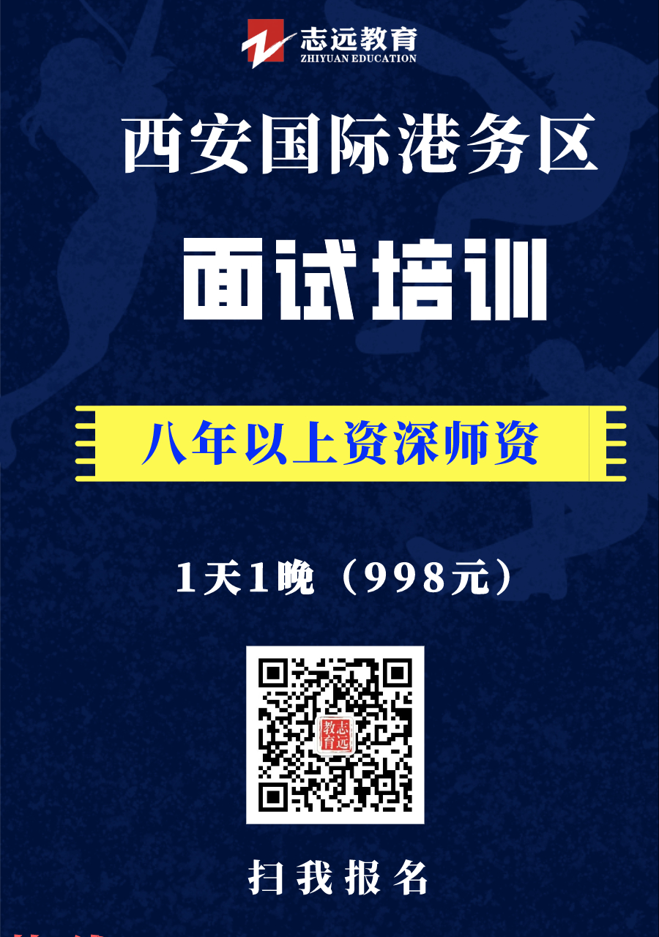
西安国际港务区 2020年公办学校招聘教师及教辅工勤岗位人员现场资格复审及面试时间安排表
时间 | 序号 | 学校类型 | 岗位名称 | 姓名 | 性别 | 考号 | 备注
06.20 周六上午 | 1 | 自建公办学校 | 小学语文教师 | 王玥 | 女 | 100304
 | 2 | 自建公办学校 | 小学语文教师 | 秦梦妮 | 女 | 102129
 | 3 | 自建公办学校 | 小学语文教师 | 周红桥 | 女 | 300413
 | 4 | 自建公办学校 | 小学语文教师 | 张先 | 女 | 100135
 | 5 | 自建公办学校 | 小学语文教师 | 石盼盼 | 女 | 101426
 | 6 | 自建公办学校 | 小学语文教师 | 马安静 | 女 | 101806
 | 7 | 自建公办学校 | 小学语文教师 | 郭青青 | 女 | 102704
 | 8 | 自建公办学校 | 小学语文教师 | 刘萌 | 女 | 102005
 | 9 | 自建公办学校 | 小学语文教师 | 田云玲 | 女 | 102008
 | 10 | 自建公办学校 | 小学语文教师 | 王嘉妮 | 女 | 102736
 | 11 | 自建公办学校 | 小学语文教师 | 朱蒙蒙 | 女 | 100527
 | 12 | 自建公办学校 | 小学语文教师 | 武利芳 | 女 | 100536
 | 13 | 自建公办学校 | 小学语文教师 | 安梦琳 | 女 | 101134
 | 14 | 自建公办学校 | 小学语文教师 | 陈梦婷 | 女 | 101623
 | 15 | 自建公办学校 | 小学语文教师 | 刘雨薇 | 女 | 101736
 | 16 | 自建公办学校 | 小学语文教师 | 熊扬 | 女 | 102522
 | 17 | 自建公办学校 | 小学语文教师 | 常丽 | 女 | 300305
 | 18 | 自建公办学校 | 小学语文教师 | 王瑞聪 | 女 | 101425
 | 19 | 自建公办学校 | 小学语文教师 | 长孙琳 | 女 | 102109
 | 20 | 自建公办学校 | 小学语文教师 | 陈梦琳 | 女 | 103134
 | 21 | 自建公办学校 | 小学数学教师 | 王兆东 | 男 | 303822
 | 22 | 自建公办学校 | 小学数学教师 | 李娴娴 | 女 | 304533
 | 23 | 自建公办学校 | 小学数学教师 | 孟洁 | 女 | 303438
 | 24 | 自建公办学校 | 小学数学教师 | 杨磊英 | 女 | 303419
 | 25 | 自建公办学校 | 小学数学教师 | 米阳 | 男 | 304306
 | 26 | 自建公办学校 | 小学数学教师 | 周迪 | 女 | 304606
 | 27 | 自建公办学校 | 小学数学教师 | 申媛媛 | 女 | 303230
 | 28 | 自建公办学校 | 小学数学教师 | 杨钧岚 | 女 | 304508
 | 29 | 自建公办学校 | 小学数学教师 | 李诗雨 | 女 | 304220
 | 30 | 自建公办学校 | 小学数学教师 | 刘欢 | 女 | 303714
 | 31 | 自建公办学校 | 小学数学教师 | 高翔 | 女 | 303517
 | 32 | 自建公办学校 | 小学数学教师 | 刘明慧 | 女 | 303721
 | 33 | 自建公办学校 | 小学数学教师 | 王佳琪 | 女 | 304021
 | 34 | 自建公办学校 | 小学数学教师 | 段颖颖 | 女 | 304212
 | 35 | 自建公办学校 | 小学数学教师 | 陈玲蓉 | 女 | 304425
 | 36 | 自建公办学校 | 小学数学教师 | 强亚棠 | 女 | 303234
 | 37 | 自建公办学校 | 小学数学教师 | 庞雨露 | 女 | 303633
 | 38 | 自建公办学校 | 小学数学教师 | 何苗苗 | 女 | 304007
 | 39 | 自建公办学校 | 小学数学教师 | 李宏 | 女 | 304427
 | 40 | 自建公办学校 | 小学数学教师 | 董婷婷 | 女 | 304320
 | 41 | 托管公办学校 | 小学数学教师 | 王丽娜 | 女 | 601418
 | 42 | 托管公办学校 | 小学数学教师 | 李静 | 女 | 601414
 | 43 | 托管公办学校 | 小学数学教师 | 程婵 | 女 | 601413
 | 44 | 托管公办学校 | 小学数学教师 | 周静 | 女 | 601417
 | 45 | 托管公办学校 | 小学数学教师 | 梁宁 | 女 | 601405
 | 46 | 托管公办学校 | 小学数学教师 | 王磊 | 男 | 601501
 | 47 | 托管公办学校 | 小学数学教师 | 王磊 | 男 | 601423
 | 48 | 托管公办学校 | 小学数学教师 | 何敏 | 女 | 601409
 | 49 | 托管公办学校 | 小学数学教师 | 杜琳 | 女 | 601416
 | 50 | 托管公办学校 | 小学数学教师 | 马文娟 | 女 | 601402
 | 51 | 托管公办学校 | 小学数学教师 | 刘丽丽 | 女 | 601428
 | 52 | 托管公办学校 | 小学数学教师 | 王丹 | 女 | 601412
 | 53 | 托管公办学校 | 小学数学教师 | 梁妍 | 女 | 601419
 | 54 | 托管公办学校 | 小学数学教师 | 毛超 | 男 | 601425
 | 55 | 托管公办学校 | 小学数学教师 | 张新娟 | 女 | 601429
 | 56 | 托管公办学校 | 小学美术教师 | 傅玉琛 | 男 | 600822
 | 57 | 托管公办学校 | 小学美术教师 | 杜俊瑶 | 女 | 600828
 | 58 | 托管公办学校 | 小学美术教师 | 王嘉庆 | 男 | 600827
 | 59 | 托管公办学校 | 小学美术教师 | 杨卜源 | 女 | 600829
 | 60 | 自建公办学校 | 幼儿园财务 | 佟立杰 | 女 | 602219
 | 61 | 自建公办学校 | 幼儿园财务 | 田晓倩 | 女 | 602129
 | 62 | 自建公办学校 | 幼儿园财务 | 鄂晶 | 女 | 602130
 | 63 | 自建公办学校 | 幼儿园财务 | 贾秋茜 | 女 | 602631
 | 64 | 自建公办学校 | 幼儿园财务 | 贺钰莹 | 女 | 602607
 | 65 | 自建公办学校 | 幼儿园财务 | 赵程鹏 | 男 | 602311
 | 66 | 自建公办学校 | 幼儿园教师 | 欧阳菁蔓 | 女 | 701010
 | 67 | 自建公办学校 | 幼儿园教师 | 田馨 | 女 | 500905
 | 68 | 自建公办学校 | 幼儿园教师 | 孔莹 | 女 | 500721
 | 69 | 自建公办学校 | 幼儿园教师 | 张悦 | 女 | 500418
 | 70 | 自建公办学校 | 幼儿园教师 | 陈亚丽 | 女 | 700605
 | 71 | 自建公办学校 | 幼儿园教师 | 王锐 | 女 | 701318
 | 72 | 自建公办学校 | 幼儿园教师 | 曹芳 | 女 | 700603
 | 73 | 自建公办学校 | 幼儿园教师 | 谭悦 | 女 | 700930
 | 74 | 自建公办学校 | 幼儿园教师 | 严瑶 | 女 | 500122
 | 75 | 自建公办学校 | 幼儿园教师 | 陈轲 | 女 | 700714
 | 76 | 自建公办学校 | 幼儿园教师 | 段高琪 | 女 | 501416
 | 77 | 自建公办学校 | 幼儿园教师 | 刘小青 | 女 | 701215
 | 78 | 自建公办学校 | 幼儿园教师 | 曹文静 | 女 | 501621
 | 79 | 自建公办学校 | 幼儿园教师 | 冯思萌 | 女 | 700723
 | 80 | 自建公办学校 | 幼儿园教师 | 马瑜 | 女 | 501602
 | 81 | 自建公办学校 | 幼儿园教师 | 吴凯 | 男 | 500919
 | 82 | 自建公办学校 | 幼儿园教师 | 曹文霞 | 女 | 700825
 | 83 | 自建公办学校 | 幼儿园教师 | 秦温馨 | 女 | 701203
 | 84 | 自建公办学校 | 幼儿园教师 | 李玉慧 | 女 | 501630
 | 85 | 自建公办学校 | 幼儿园教师 | 张小敏 | 女 | 501229
 | 86 | 自建公办学校 | 幼儿园教师 | 席铮 | 女 | 500908
 | 87 | 自建公办学校 | 幼儿园教师 | 李裕 | 女 | 701119
 | 88 | 自建公办学校 | 幼儿园教师 | 赵梓宇 | 女 | 700611
 | 89 | 自建公办学校 | 幼儿园教师 | 姜志通 | 女 | 500725
 | 90 | 自建公办学校 | 幼儿园教师 | 王钰圆 | 女 | 700225
 | 91 | 自建公办学校 | 幼儿园教师 | 王玉琴 | 女 | 700705
 | 92 | 自建公办学校 | 幼儿园教师 | 刘叶 | 女 | 500124
 | 93 | 自建公办学校 | 幼儿园教师 | 孙小蓉 | 女 | 500112
 | 94 | 自建公办学校 | 幼儿园教师 | 炊静 | 女 | 500813
 | 95 | 自建公办学校 | 幼儿园教师 | 曹吉云 | 女 | 701411
 | 96 | 自建公办学校 | 幼儿园教师 | 张琼 | 女 | 502218
 | 97 | 自建公办学校 | 幼儿园教师 | 冯雨 | 女 | 700724
 | 98 | 自建公办学校 | 幼儿园教师 | 李彩芸 | 女 | 500316
 | 99 | 自建公办学校 | 幼儿园教师 | 张梦婷 | 女 | 700127
 | 100 | 自建公办学校 | 幼儿园教师 | 李晨 | 女 | 700630
 | 101 | 自建公办学校 | 幼儿园教师 | 刘锦 | 女 | 500120
 | 102 | 托管公办学校 | 幼儿园教师 | 程虹 | 女 | 600302
 | 103 | 托管公办学校 | 幼儿园教师 | 王亦心 | 女 | 600120
 | 104 | 托管公办学校 | 幼儿园教师 | 范娇娇 | 女 | 600413
 | 105 | 托管公办学校 | 幼儿园教师 | 陈媛媛 | 女 | 600518
 | 106 | 托管公办学校 | 幼儿园教师 | 李侠侠 | 女 | 600608
 | 107 | 托管公办学校 | 幼儿园教师 | 王欣 | 女 | 600620
 | 108 | 托管公办学校 | 幼儿园教师 | 赵飞 | 女 | 600328
 | 109 | 托管公办学校 | 幼儿园教师 | 马翠梅 | 女 | 600719
 | 110 | 托管公办学校 | 幼儿园教师 | 张秀 | 女 | 600729
 | 111 | 托管公办学校 | 幼儿园教师 | 赵悦 | 女 | 600605
 | 112 | 托管公办学校 | 幼儿园教师 | 孙晓莹 | 女 | 600715
 | 113 | 托管公办学校 | 幼儿园教师 | 潘小婷 | 女 | 600227
 | 114 | 托管公办学校 | 幼儿园教师 | 王惠宁 | 女 | 600526
 | 115 | 托管公办学校 | 幼儿园教师 | 关美琳 | 女 | 600611
 | 116 | 托管公办学校 | 幼儿园教师 | 葛琳 | 女 | 600717
 | 117 | 托管公办学校 | 幼儿园教师 | 曹脂胭 | 女 | 600119
 | 118 | 托管公办学校 | 幼儿园教师 | 刘锐 | 女 | 600603
 | 119 | 托管公办学校 | 幼儿园教师 | 韩笑 | 女 | 600326
06.20 周六下午 | 120 | 自建公办学校 | 小学语文教师 | 张利萍 | 女 | 101416
 | 121 | 自建公办学校 | 小学语文教师 | 李宁娟 | 女 | 100317
 | 122 | 自建公办学校 | 小学语文教师 | 罗雨旋 | 女 | 101337
 | 123 | 自建公办学校 | 小学语文教师 | 张新桐 | 女 | 100213
 | 124 | 自建公办学校 | 小学语文教师 | 雷珂瑶 | 女 | 100612
 | 125 | 自建公办学校 | 小学语文教师 | 张娜娜 | 女 | 102108
 | 126 | 自建公办学校 | 小学语文教师 | 程英华 | 女 | 101339
 | 127 | 自建公办学校 | 小学语文教师 | 王艳红 | 女 | 102330
 | 128 | 自建公办学校 | 小学语文教师 | 李冉 | 女 | 102106
 | 129 | 自建公办学校 | 小学语文教师 | 肖甜 | 女 | 102037
 | 130 | 自建公办学校 | 小学语文教师 | 魏俏 | 女 | 100432
 | 131 | 自建公办学校 | 小学语文教师 | 简雨行 | 女 | 100622
 | 132 | 自建公办学校 | 小学语文教师 | 樊嫽西 | 女 | 100709
 | 133 | 自建公办学校 | 小学语文教师 | 李萌萌 | 女 | 102118
 | 134 | 自建公办学校 | 小学语文教师 | 马玉彬 | 女 | 101934
 | 135 | 自建公办学校 | 小学语文教师 | 杨倩 | 女 | 100817
 | 136 | 自建公办学校 | 小学语文教师 | 边梦雨 | 女 | 101334
 | 137 | 自建公办学校 | 小学语文教师 | 寻肖 | 女 | 101611
 | 138 | 自建公办学校 | 小学语文教师 | 高燕茹 | 女 | 102724
 | 139 | 自建公办学校 | 小学语文教师 | 黄珊 | 女 | 103133
 | 140 | 自建公办学校 | 小学语文教师 | 韩蕊远 | 女 | 102323
 | 141 | 自建公办学校 | 小学语文教师 | 周如月 | 女 | 300235
 | 142 | 自建公办学校 | 小学语文教师 | 相伟荣 | 女 | 102740
 | 143 | 自建公办学校 | 小学语文教师 | 张媛媛 | 女 | 101523
 | 144 | 自建公办学校 | 小学语文教师 | 雷妙 | 女 | 101812
 | 145 | 自建公办学校 | 小学数学教师 | 张娇 | 女 | 304531
 | 146 | 自建公办学校 | 小学数学教师 | 魏姣 | 女 | 303306
 | 147 | 自建公办学校 | 小学数学教师 | 高晓英 | 女 | 303740
 | 148 | 自建公办学校 | 小学数学教师 | 杜湘 | 女 | 304406
 | 149 | 自建公办学校 | 小学数学教师 | 要晨 | 女 | 304219
 | 150 | 自建公办学校 | 小学数学教师 | 王凯 | 女 | 303437
 | 151 | 自建公办学校 | 小学数学教师 | 胡朝强 | 男 | 304015
 | 152 | 自建公办学校 | 小学数学教师 | 田雪萌 | 女 | 303319
 | 153 | 自建公办学校 | 小学数学教师 | 杨欢欢 | 女 | 303705
 | 154 | 自建公办学校 | 小学数学教师 | 白蓉 | 女 | 303605
 | 155 | 自建公办学校 | 小学数学教师 | 付肖娜 | 女 | 303907
 | 156 | 自建公办学校 | 小学数学教师 | 赵永兵 | 男 | 304524
 | 157 | 自建公办学校 | 小学数学教师 | 喜飒 | 女 | 303436
 | 158 | 自建公办学校 | 小学数学教师 | 张莹 | 女 | 303625
 | 159 | 自建公办学校 | 小学数学教师 | 武佩 | 女 | 303706
 | 160 | 自建公办学校 | 小学数学教师 | 刘子榕 | 女 | 303638
 | 161 | 自建公办学校 | 小学数学教师 | 刘朵 | 女 | 304523
 | 162 | 自建公办学校 | 小学数学教师 | 王爱淇 | 女 | 303432
 | 163 | 自建公办学校 | 小学数学教师 | 许怡 | 女 | 303927
 | 164 | 自建公办学校 | 小学数学教师 | 王云云 | 女 | 303324
 | 165 | 自建公办学校 | 小学数学教师 | 马海棠 | 女 | 303806
 | 166 | 自建公办学校 | 小学数学教师 | 文慧敏 | 女 | 304404
 | 167 | 自建公办学校 | 小学信息技术教师 | 常阳阳 | 女 | 402115
 | 168 | 自建公办学校 | 小学信息技术教师 | 拓文娴 | 女 | 402011
 | 169 | 自建公办学校 | 小学信息技术教师 | 岳芬芬 | 女 | 401906
 | 170 | 托管公办学校 | 小学语文教师 | 崔金凤 | 女 | 601613
 | 171 | 托管公办学校 | 小学语文教师 | 孙欢 | 女 | 601620
 | 172 | 托管公办学校 | 小学语文教师 | 寇小萌 | 女 | 601813
 | 173 | 托管公办学校 | 小学语文教师 | 雷珍 | 女 | 601722
 | 174 | 托管公办学校 | 小学语文教师 | 曹萌 | 女 | 601815
 | 175 | 托管公办学校 | 小学语文教师 | 韩悦 | 女 | 601701
 | 176 | 托管公办学校 | 小学语文教师 | 许萌 | 女 | 601529
 | 177 | 托管公办学校 | 小学语文教师 | 眭静 | 女 | 601801
 | 178 | 托管公办学校 | 小学语文教师 | 王宁 | 女 | 601727
 | 179 | 托管公办学校 | 小学语文教师 | 魏娜 | 女 | 601730
 | 180 | 托管公办学校 | 小学语文教师 | 周丹 | 女 | 601507
 | 181 | 托管公办学校 | 小学语文教师 | 仲静 | 女 | 601726
 | 182 | 托管公办学校 | 小学语文教师 | 李亚芳 | 女 | 601630
 | 183 | 托管公办学校 | 小学语文教师 | 王聪敏 | 女 | 601719
 | 184 | 托管公办学校 | 小学语文教师 | 郝思晴 | 女 | 601714
 | 185 | 托管公办学校 | 小学语文教师 | 苏媛媛 | 女 | 601728
 | 186 | 托管公办学校 | 小学语文教师 | 袁萌 | 女 | 601504
 | 187 | 托管公办学校 | 小学语文教师 | 姜露露 | 女 | 601608
 | 188 | 托管公办学校 | 小学语文教师 | 焦丹丹 | 女 | 601601
...

